ZEV Tarif
Berechnung ZEV Preis

In Art. 16 EnV sind die Modalitäten zur Berechnung der weiter verrechenbaren Kosten geregelt. Die Tarifierung hat auf den tatsächlich anfallenden Kosten abzüglich der Erlöse aus der eingespeisten Elektrizität zu erfolgen. Mittels diesem Formular können die Tarifkosten für den selbstproduzierten Strom einfach berechnet werden. Viele weitere Parameter in der Berechnung der Tarifkosten variabel und können sich von Jahr zu Jahr verändern. Es ist deshalb empfehlenswert, die Tarife jährlich anzupassen.
Angaben zur Anlage und dem möglichen Solarertrag

Anlage |  |  |  | Variabeln
Jahr der Inbetriebnahme / Alter der Anlage |  |  |  | 2020 |  | 3 | Jahre

Installierte Leistung |  |  |  | 30 | kWp

Erwartete Produktionserträge: | basierend auf dem berechneten Anfangswert |  |  | 29,000 | kWh/Jahr | 29,000 | kWh/Jahr | Rückliefervergütungen IBI 2023 *** |  |  |  | [Rp./kWh] | [Rp./kWh] | [Rp./kWh]

 | mit Berücksichtigung des jährl. Leistungsverlusts |  |  | 28,513 | kWh/Jahr |  |  | 1. Quartal | 15.28 | Rp./kWh | ZEV Strompreis | 22.7

Eigenverbrauchsanteil (erwartet oder Vorjahreswert) |  |  |  | 60 | % | 17,400 | kWh/Jahr | 2. Quartal | 15.28 | Rp./kWh | Gestehungs-kosten |  | 7.5
 |  |  |  |  |  |  |  |  | 15.28
Zinsumfeld |  |  |  |  |  |  |  | 3. Quartal | 15.28 | Rp./kWh | Rendite Investor |  | 15.2

aktueller Referenzzinssatz |  |  |  | 1.25 | % |  |  | 4. Quartal |  | Rp./kWh | Preisvorteil Mieter |  | 15.2

Risikozuschlag |  |  |  | 0.5 | % |  |  | Herkunftsnachweis HKN | 1.5 | Rp./kWh | Durchschnitts-preis IBI Stromprodukt |  |  | 37.9

Maximal zu erzielende Rendite auf den Kapitalkosten |  |  |  | 1.75 | % | 0.0175 |  | Total | 16.78 | Rp./kWh

Strompreise und Rückliefervergütungen |  |  |  |  |  |  |  | Bödeli Blaustrom / Preise 2023

Rückliefervergütung der IBI (inkl. Herkunftsnachweis HKN) |  |  |  | 16.78 | Rp./kWh | (lokale Tarife prüfen) |  | Normaltarif | 40.25 | Rp./kWh

Preis IBI Standardstromprodukt |  |  |  | 37.94 | Rp./kWh | (lokale Tarife prüfen) |  | Spartarif | 29.48 | Rp./kWh

Bödeli Blaustrom, Durchschnitt aus Normal- und Spartarif, inklusive Netznutzung und Abgaben |  |  |  |  |  |  |  | Durchschnittspreis | 37.94 | Rp./kWh

Gestehungskosten Photovoltaikanlage |  |  |  |  |  |  |  | *** die Rückliefervergütungen werden vierteljährlich angepasst. Bitte kontrollieren Sie die aktuell gültigen Tarife auf dem Preisblatt der IBI

 |  |  |  | effektive Kosten |  | Kosten pro Jahr
Investitionskosten
Anlagekosten |  |  |  | 52,000.00 | CHF

 | ZEV Strompreis |  | Gestehungs-kosten |  | Rendite Investor |  | Preisvorteil Mieter |  | Durchschnitts-preis IBI Stromprodukt
[Rp./kWh] | 22.708095177
[Rp./kWh] |  |  | 7.5 |  | 15.2 |  | 15.2
[Rp./kWh] |  |  |  |  |  |  |  |  | 37.942142857
Einmalvergütung KLEIV/GREIV |  |  | - | 11,200.00 | CHF

Total Investitionskosten |  |  |  | 40,800.00 | CHF | 2,028.96 | CHF/Jahr 3)

Betreibskosten
Wartung, Unterhalt | effektive jährliche Kosten |  |  | 0.00 | CHF

Ersatzteile | effektive jährliche Kosten |  |  | 0.00 | CHF
 |  |  |  | 0.00
Wartung, Unterhalt, Ersatz 4) | oder 3.0 Rp./kWh erzeugter Strom |  |  | 870.00 | CHF

Total Betriebskosten |  |  |  |  |  | 870.00 | CHF/Jahr

Erlös
Erlös aus Rückspeisung ins Netz |  | 11,600 | kWh à | 16.8 | Rp. | -1,946.48 | CHF/Jahr

Total jährliche Kapital- und Betriebskosten |  |  |  |  |  | 952 | CHF/Jahr

Gestehungskosten pro kWh im Eigenverbrauch |  | 17,400 | kWh à |  |  | 5.5 | Rp./kWh

Stromnebenkosten

Aufwand für Messung, Abrechnung und Verwaltung (Stromnebenkosten):
Stromverbrauch der Liegenschaft pro Jahr |  |  | 40,000 | kWh/Jahr

Kosten Messung, Abrechnung und Verwaltung pro Jahr |  |  | 800 | CHF/Jahr

Kosten Messung, Abrechnung und Verwaltung, verbrauchsbezogen |  |  | 2.0 | Rp./kWh

Preisberechnung, inkl. Stromnebenkosten gemäss Renditeteilung:

a) interne Kosten: Gestehungskosten inkl. Stromnebenkosten |  |  | 7.5 | Rp./kWh

b) Kosten externes Standardstromprodukt 2) |  |  | 37.9 | Rp./kWh

Mittelwert aus a) und b): zulässige Grenze für internen Stromtarif |  |  | 22.7 | Rp./kWh

Interner Stromtarif zur Weiterverrechnung an Mieterinnen und Mieter, exkl. Stromnebenkosten |  |  |  |  |  | 20.7 | Rp./kWh

Interner Stromtarif zur Weiterverrechnung an Mieterinnen und Mieter, inkl. Stromnebenkosten |  |  |  |  |  | 22.7 | Rp./kWh

1) In der Regel kann von 960 KWh/kWp ausgegangen werden. Hier wird mit einer jährlichen Altersdegression von 0.5 % gerechnet.
2) Mix aus Hochtarif (11/14) und Niedertarif (3/14)

3) Abschreibeperiode von 25 Jahren und einer Rendite von maximal 0.5 % mehr als der aktuelle Referenzzinssatz.

4) Für die Betriebskosten darf nur solange ein Pauschalwert eingesetzt werden als keine effektiven Kosten vorliegen.

Disclaimer
Dieses Formular soll eine Hilfe bei der Berechnung der Tarifkosten für den selbstproduzierten Strom eines ZEV bieten. Massgeblich sind jedoch in jedem Fall die Gesetze und Verordnungen. Für den Vollzug der Eigenverbrauchsregelung sind die Eidg. Elektrizitätskommission und die Zivilgerichte zuständig. Dieses Formular ist nicht rechtsverbindlich und bindet diese Behörden nicht. Das Formular basiert auf den Berechnungsgrundlagen von Swissolar.ch. Die Industrielle Betriebe Interlaken AG übernimmt keine Haftung für die Richtigkeit des Inhalts.

Erläuterungen
Erläuterungen zur Berechnung des ZEV Tarifs

Der Zusammenschluss zum Eigenverbrauch eignet sich für Eigentümer von Mehrfamilienhäusern, welche eine Solaranlage bauen und die Kosten und Amortisation der Solaranlage auf die Mieter überwälzen wollen. Die untenstehende Grafik soll dem ZEV-Eigentümer helfen, den Strompreis für die Mieter zu berechnen. Denn dieser setzt sich aus verschiedenen Elementen zusammen:
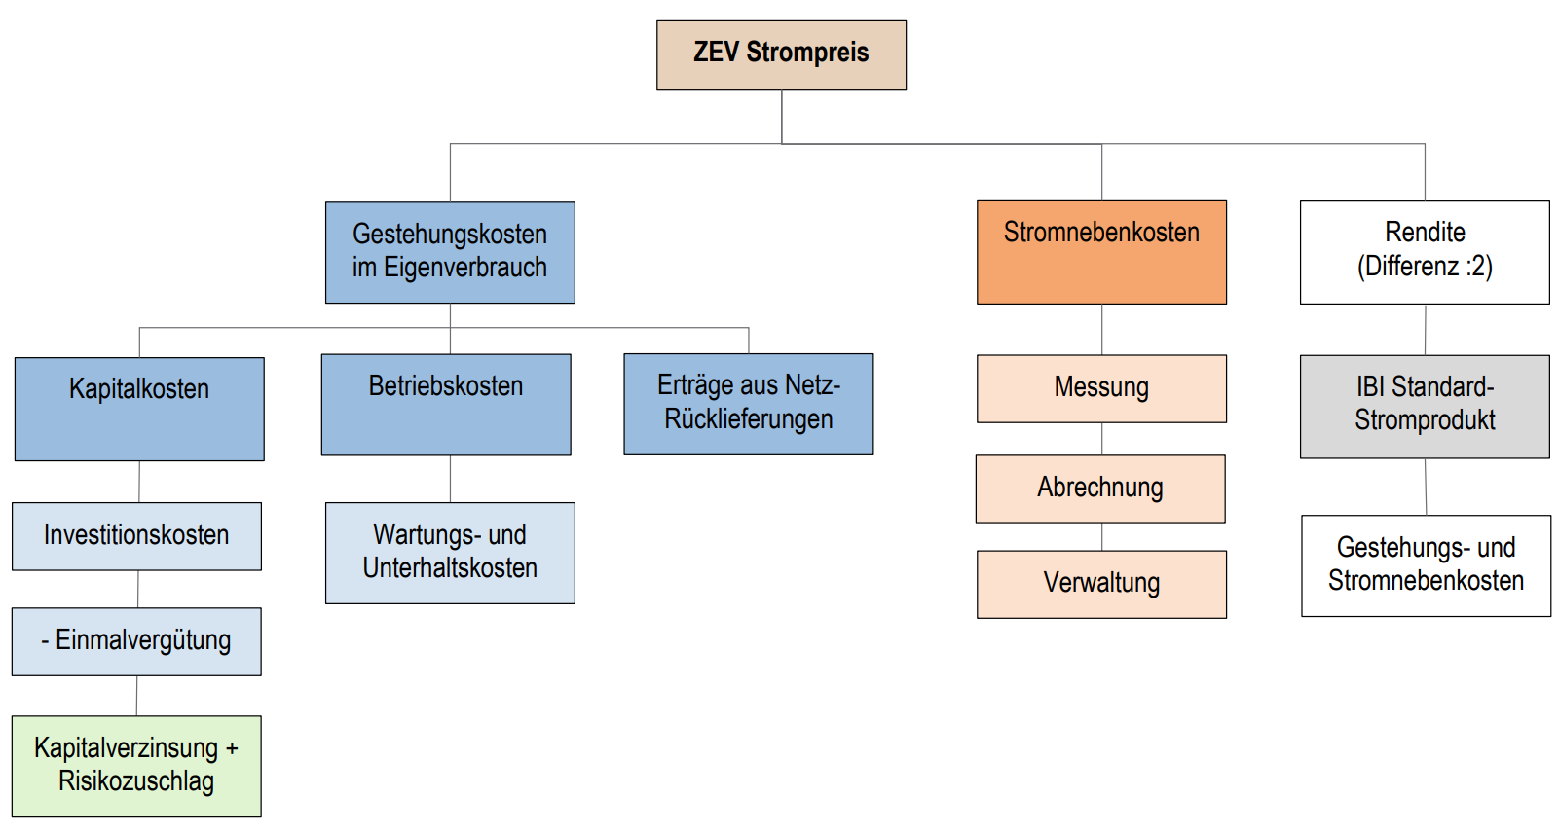
Strompreise und Rückliefervergütungen
Die Rückliefervergütungen werden von IBI vierteljährlich angepasst. Für die Berechnung des ZEV-Preises ist der Jahresdurchschnitt zuzüglich der HKN's zu rechnen.
Der ZEV-Preis muss in Relation zum $Standard-Stromprodukt des lokalen EVU's gesetzt werden. Es sind die Preise für das IBI Produkt "Bödeli Blaustrom" inklusive Netzkosten und Abgaben einzurechnen.
Gestehungskosten Photovoltaikanlage
Die Kapitalkosten werden über die Lebensdauer der PV-Anlage (ca. 25 Jahre) mit dem aktuellen Referenzzinssatz (1,25%) + Renditenzuschlag (0,5%) verzinst. Dies ergibt die jährlichen Kapitalkosten.
Die Einmalvergütung des Bundes (GREIV/KLEIV) muss von den Investitionskosten abgezogen werden.
Für die Investitionen wird die Annuität über die Amortisationszeit von 25 Jahren gerechnet.
Die Betriebskosten können nach effektiv angefallenen Wartungs- und Unterhaltskosten abgerechnet, oder pauschal mit 3 Rp./kWh angegeben werden.
Die jährlichen Betriebskosten werden zu den jährlichen Kapitalkosten (Annuität) addiert.
Damit ergeben sich die jährlichen Kapital- und Betriebskosten für den ZEV, welche mit dem Eigenverbrauchsanteil in Prozent multipliziert werden. Daraus resultieren die Gestehungskosten pro kWh im Eigenverbrauch (Rp./kWh).
Stromnebenkosten
Die Stromnebenkosten werden mit dem Stromverbrauch der gesamten Liegenschaft dividiert, wodurch sich Nebenkosten in Rp./kWh ergeben.
Die Gestehungskosten und die Stromnebenkosten werden miteinander addiert und dem Stromprodukt IBI Blaustrom gegenübergestellt.
Der ZEV Strompreis darf nicht höher sein als das Standard-Stromprodukt der IBI (Bödeli Blaustrom). Sind die Gestehungskosten inkl. Stromnebenkosten tiefer als das IBI-Stromprodukt, tritt der Kostenteiler Mieter/Investor in Kraft. Dieser besagt, dass die Differenz vom IBI-Stromprodukt zu den Kosten für den intern produzierten Strom durch zwei geteilt wird. Der Anteil wird schliesslich auf die Kosten des intern produzierten Stromes addiert, womit der ZEV Strompreis bestimmt ist.

